상품제안서
12인치 칼라글씨 LCD 마그네틱자석 전자노트 | 상품코드: S21291

 |  |  |  |  |  |  | 02-713-8555 | www.synergygift.co.kr
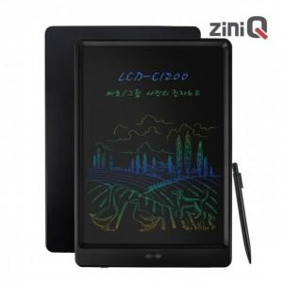

【상세/제작정보】 | 12인치 칼라 글씨 LCD 전자노트 부기보드 메모패드 낙서장 그림판 단순한 쓰고 지우는 기능

【인쇄/포장옵션】 | 레이저, 풀칼라 / 포장지포장

【공급단가】 | 수량 | 50~ | 100~ | 500~ | 1,000~ | 2,000~
*VAT별도 | 단가 | 10,630원 | 10,470원 | 10,220원 | 9,810원 | 9,400원

【상품 URL】 | https://www.synergygift.co.kr:443/src/goods_detail.php?gdno=21291

